Gadżety Powiat Ostródzki 2023
 | Opis przedmiotu zamówienia - załącznik nr 1 do zapytania ofertowego
L.P. | NAZWA PRODUKTU | WIZUALIZACJA PRODUKTU | NAKŁAD (szt.) | OPIS | PREFEROWANE WYMIARY APLIKACJI | OZNAKOWANIE (do uzgodnienia z zamawiającym) | METODA NADRUKU | PREFEROWANY SPOSÓB PAKOWANIA
1. | KOC POLAROWY | 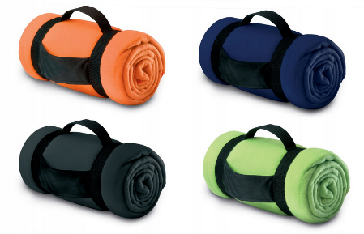 | 150 | Koc piknikowy z nylonowym uchwytem, zwinięty w rulon. Wymiary ok. 1600 x 1250 mm. Kolory opcjonalne do wyboru przez zamawiającego. | haft: ok. 60 x 150 mm termotransfer: ok. 60 x 150 mm | Herb powiatu wyhaftowany na kocu w pełnym kolorze z nazwą: www.powiat.ostroda.pl. Na materiale nylonowym jednokolorowy wyśrodkowany napis: "Powiat Ostródzki". | haft / termotransfer | Każdy koc pakowany oddzielnie w folię przezroczystą. Całość zapakowana w kartonie po 25 szt.
2. | RĘCZNIK ŻAGLÓWKA | 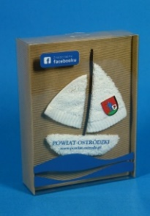 | 100 | Ręcznik w kolorze białym, zapakowany w sposób przedstawiający żaglówkę. 100% bawełna o wysokiej chłonności, min. 400 g/m² w rozmiarze 500x1000 mm. | herb min. 100x80 mm, napisy ok. 15x100 mm, logo fb ok. 35x100 mm | Opakowanie: Herb powiatu w pełnym kolorze poniżej adres: www.powiat.ostroda.pl. W lewym górnym rogu logo facebook w kolorze. Ręcznik: Herb powiatu wyhaftowany w prawym dolnym rogu w pełnym kolorze z nazwą: Powiat Ostródzki i stroną internetową www.powiat.ostroda.pl. | haft komputerowy / sitodruk | Każdy ręcznik zapakowany w opakowanie kaszerowanew plastikowej przezroczystej obudowie przedstawiające żaglówkę płynącą na niebieskiej fali.
3. | BIDON |  | 400 | Bidon o wymiarach 69x202x69 mm, o pojemności 700 ml z paskiem na nadgarstek oraz posiadający szczelne zamknięcie. Wykonany z syntetycznego polimeru wolnego od BPA, materiał korpusu PCTB. Przeznaczony do zimnych napojów. Kolory opcjonalne do wyboru przez zamawiającego. | ok. 30 x 40 mm | Herb powiatu w jednym kolorze z nazwą „Powiat Ostródzki”. | tampodruk | Zbiorcze opakowanie po 50-100 szt. w kartonie.
4. | POJEMNIK NA ŻYWNOŚĆ | 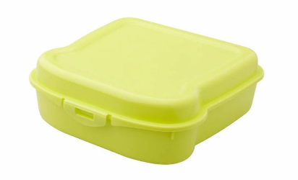 | 400 | Pojemnik na kanapki z tworzywa sztucznego o pojemności 450 ml. Zapewnia bezpieczne przechowywanie żywności poprzez szczelne zamknięcie. Rozmiar około 130×50×135 mm. Kolory opcjonalne do wyboru przez zamawiającego. | ok. 70x70 mm | Jednokolorowy kontur herbu z napisem "Powiat Ostródzki", nadrukowany na pokrywce pojemnika. | tampodruk | Zbiorcze opakowanie po 50-100 szt. w kartonie.
5. | TORBA PAPIEROWA | 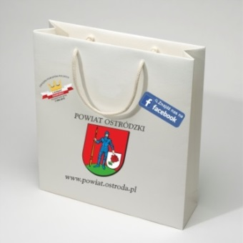 | 1000 | Usztywnienie - tekturka wzmacniająca dno, górna krawędź usztywniona poprzez zagięcie. Papier - kreda o podwyższonej sztywności i wytrzymałości 150-170 g/m2. Uchwyt - sznurek bawełniany w kolorze białym z rdzeniem - przewlekany do środka. Preferowany wymiar ok. 250x80x320 mm. | herb ok. 110x85mm, logo "Lider ZPP 2019" średnica ok. 75 mm, adres o dł. ok. 160 mm, fb ok. 35x100 mm | Herb powiatu naniesiony (wyśrodkowany w pionie) w pełnym kolorze, loga „Lider ZPP 2019” oraz "Super Powiat 2020". Nadruki tylko po jednej stronie torby. Pod herbem – adres strony www.powiat.ostroda.pl (wyśrodkowany w pionie) i loga mediów społecznościowych. | CMYK | Zbiorcze opakowanie po 25-50 szt. w przezroczystą folię - całość w kartonach.
6. | OPASKA ODBLASKOWA | 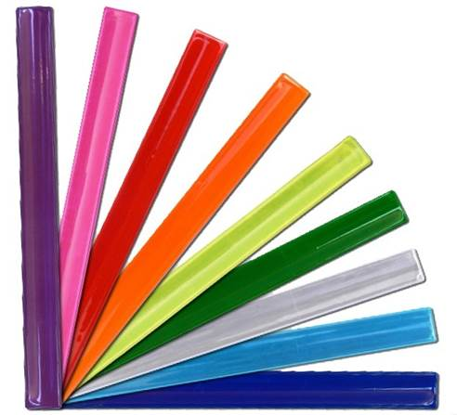 | 2000 | Samozaciskowa opaska odblaskowa wyposażona w blaszkę samozatrzaskową, zalaminowana odblaskową folią pryzmatyczną, spód: materiał czarny typu flock. Wymiary opaski ok. 340 x 30 mm. Kolory opcjonalne do wyboru przez zamawiającego. | ok. 280 x 20 mm | Nadruk jednokolorowy w kolejności logo "Lider ZPP 2019 - www.powiat.ostroda.pl - herb Powiatu - facebook.com/PowiatOstrodzki - logo "Super Powiat 2020". | sitodruk | Zbiorcze opakowanie po 200 szt. w kartonie.
7. | PLECAK Z TAŚMĄ ODBLASKOWĄ |  | 400 | Solidny plecak promocyjny wykonany z poliestru 210D, obszyty dookoła 360° taśmą odblaskową o szerokości 2,5 cm. Pojemność 7 litrów. Kolory opcjonalne do wyboru przez zamawiającego. | ok. 100 x 34 mm | Herb powiatu w jednym kolorze z nazwą „Powiat Ostródzki”. | sitodruk / termotransfer | Zbiorcze opakowanie po 200 szt. w kartonie
8. | TORBA BAWEŁNIANIA | 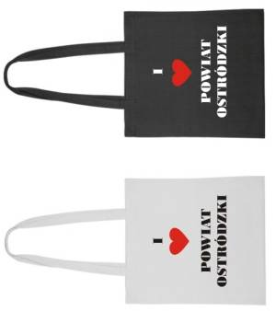 | 400 | Torba bawełniana w kolorze czarnym w rozmiarze ok. 380 x 420 mm. Gramatura 140 g/m2. Długie rączki ok. 350 mm. | ok. 250 x 200 mm | Napis "I ♥ Powiat Ostródzki" w kolorze białym z czerwonym sercem. | sitodruk transferowy / sitodruk | Zbiorcze opakowanie po 50-100 szt. w kartonie.
9. | RĘCZNIK SPORTOWY |  | 400 | Sportowy ręcznik w rozmiarze 40 x 80 cm w poliestrowym etui. Dobrze wchłania wodę i szybko schnie. Pakowany w pokrowiec ze sznureczkiem ze ściągaczem. Kolory opcjonalne do wyboru przez zamawiającego. | ok. 100 x 34 mm | Herb powiatu w jednym kolorze z nazwą „Powiat Ostródzki”. | termotransfer | Zbiorcze opakowanie po 50-100 szt. w kartonie.
10. | APTECZKA | 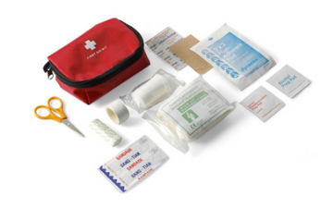 | 400 | Mini apteczka pierwszej pomocy. Pokrowiec z kieszenią z przodu na zamek błyskawiczny, szlufka na pasek z tyłu. Wyposażenie minimum 14 elementów m.in.: bandaż trójkątny, bandaż PBT, płatki nasączone alkoholem, plastry, nożyczki, agrafki, taśma, zgodność z normą EN 13485:2003. Materiał: nylon/poliester. Wymiary: ok. 130 x 85 x 50 mm. Kolor opcjonalny do wyboru zamawiającego. | herb ok. 40 x 50 mm logo ZPP ok. 30 x 40 mm | Herb powiatu z nazwą „Powiat Ostródzki” - nad nim w jednym kolorze oraz logo ZPP. | termotransfer | Zbiorcze opakowanie po 50-100 szt. w kartonie.
11. | NOTES Z PRZYBORAMI | 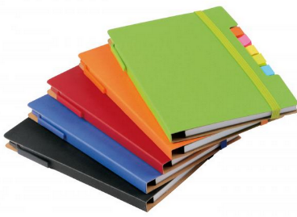 | 400 | Notes poręczny, z zaokrąglonymi rogami, zawierający długopis wykonany z tektury (czarny tusz), posiadający elastyczną, dopasowaną kolorystycznie gumkę do zamykania, 70 stron, 70 g/m?, 5 różnokolorowych etykiet samoprzylepnych, wykonany z materiałów nadających się do recyklingu. 15,4 x 11,2 x 1,2 cm Kolory opcjonalne do wyboru przez zamawiającego. | herb z napisem Powiat Ostródzki ok. 50x60 mm | Na okładce kontur herbu w jednym kolorze wyśrodkowany w pionie i poziomie, nad nim napis: „Powiat Ostródzki”. | tampodruku | Każdy notes zapakowany osobno w przezroczystą folię. Zbiorcze opakowanie po 50-100 szt. w kartonie.
12. | PODKŁADKA POD MYSZ | 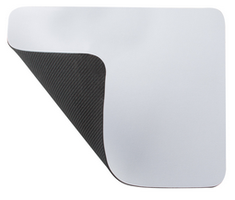 | 200 | Elastyczna podkładka pod mysz do sublimacyjnego nadruku. Materiał guma oraz poliester. Wymiar produktu ok. 230 × 190 x 5 mm | Wymiar ok. 230 × 190 mm | Projekt do zaakceptowania przez zamawiającego. | Sublimacja | Każda podkładka zapakowana osobno w przezroczystą folię. Zbiorcze opakowanie po 50-100 szt. w kartonie.
13. | KREDKI ŚWIECOWE |  | 500 | Zestaw kredek świecowych, 6 sztuk kolorów: zielony, żółty, pomarańczowy, niebieski, czerwony, czarny. Opakowanie kredek w ekologicznym kartoniku. | ok. 40x50 mm | Na opakowaniu herb powiatu w pełnym kolorze wyśrodkowany w pionie i poziomie z napisem nad herbem „Powiat Ostródzki” oraz na dolnej krawędzi strona internetowa: www.powiat.ostroda.pl. | tampodruku | Zbiorcze opakowanie po 50-100 szt. w kartonie.
14. | FRISBEE | 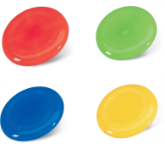 | 300 | Plastikowe frisbee z płaską powierzchnią. Wymiar produktu ø230×20 mm. Kolory opcjonalne do wyboru przez zamawiającego. | 130mm x 50mm | Herb powiatu w jednym kolorze z nazwą „Powiat Ostródzki” | sitodruk | Zbiorcze opakowanie po 50-100 szt. w kartonie.
15. | SMYCZ |  | 1000 | Smycz reklamowa o długości ok. 500 mm i szerokości 20 mm z zawieszką (karabińczykiem ok. 40 mm) do identyfikatora, kluczy, itp. Kolory opcjonalne do wyboru przez zamawiającego. | herb ok. 15x13 mm, logo "Super Powiat 2020" ok. 15x15 mm, napisy ok. 10x110 mm | Nadruk dwustronny herb i logo "Super Powiat 2020" w pełnym kolorze na przemian z adresem strony internetowej powiatu np.: adres www - herb - napis powiat - logo "Super Powiat 2020" - adres www. | sublimacja | Wiązane po 50 szt. Pakowane w kartonie po 500 szt.
16. | BALONY WRAZ Z ZATYCZKAMI I KIJKAMI | 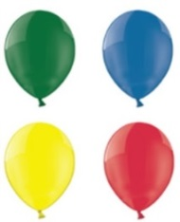 | 1500 | Balony lateksowe do dmuchania o średnicy 300 mm (+/- 20 mm). Plastikowe zatyczki z patyczkiem do zamocowania napompowanego balonu w kolorze białym. Kolory opcjonalne do wyboru przez zamawiającego. | nadruk wpisany w koło o promieniu ok. 130 mm | Herb powiatu z nazwą „Powiat Ostródzki” nad nim. Poniżej herbu adres: www.powiat.ostroda.pl. | sitodruk | Pakowane wg kolorów w foliowe woreczki.
17. | ANTYSTRES "SERCE" |  | 500 | Miękkie serce antystresowe o średnicy ok. 6 cm w kolorze czerwonym. | 25 x 15mm | Herb powiatu z nazwą „Powiat Ostródzki” | grawer | Zbiorcze opakowanie po 100 szt. w kartonie.

